Toelichting Eindhoven
Loonontwikkeling, baanontwikkeling en loonongelijkheid in regio Eindhoven

Loonontwikkeling, baanontwikkeling en loonongelijkheid in regio Eindhoven
Deze tekst geeft een toelichting bij de maatwerktabellenset die het CBS/UDC Eindhoven gemaakt heeft voor de gemeente Eindhoven. Die informatie laat zien hoe het aantal werknemersbanen (onderverdeeld naar laag, midden-laag, midden-hoog en hoog betaalde banen) zich ontwikkelde tijdens de periode 2014-2018 en hoe zich dit vertaalde in loonongelijkheid. Daarbij kijken we naar de banen in de metropoolregio Eindhoven, het COROP-gebied Zuidoost-Noord-Brabant. De informatie is beschikbaar voor alle gemeenten in deze regio, voor de G10 en voor heel Nederland. Dit geeft inzicht in hoe de economische groei verdeeld wordt over werknemers.

Loonontwikkeling
(niet in tabellenset, data verkregen via StatLine, gratis toegankelijke databank CBS)
Tijdens de periode 1995-2018 waren de gemiddelde beloning (exacter: lonen en betaalde sociale premies van werknemers per vte) in Nederland (exclusief regio Eindhoven) en de regio Eindhoven steeds vrijwel gelijk. In 2018 bedroeg deze respectievelijk 58,9 duizend en 60,4 duizend euro per vte. De laatste jaren groeit de gemiddelde beloning in regio Eindhoven wel iets sneller dan de gemiddelde beloning in de rest van Nederland. Dat komt door de industrie.

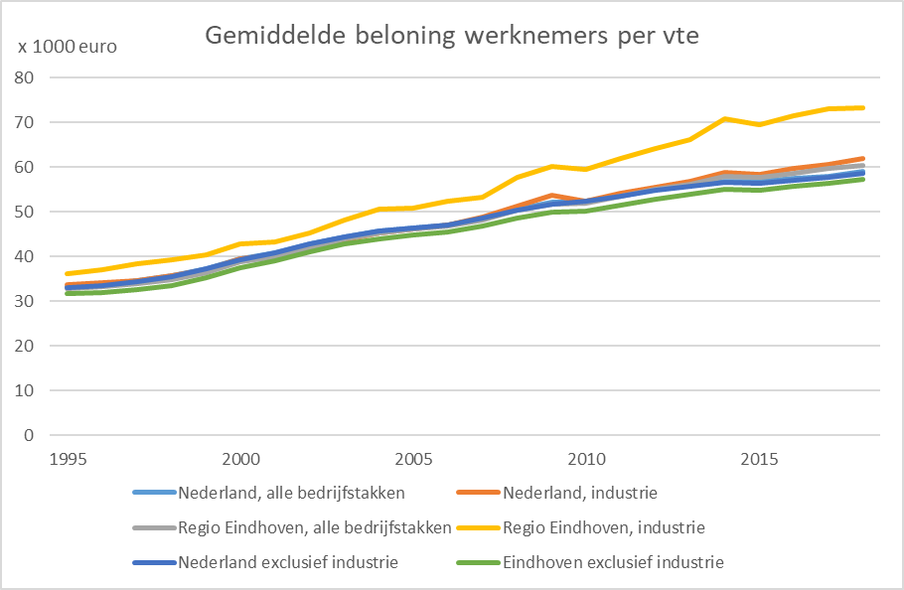

De industrie rondom Eindhoven betaalde altijd al beter dan gemiddeld, maar de laatste jaren groeit het verschil met de rest van Nederland sterk. Dat kan komen door een focus op R&D en hightech in plaats van focus alleen op productie; dergelijke bedrijven zijn productiever en betalen hogere lonen. De gemiddelde beloning per vte in de industrie in de regio Eindhoven bedroeg 73,3 duizend euro in 2018. Omdat de industrie traditioneel sterk vertegenwoordigd is in deze regio neemt de relatief hoge beloning in de industrie ook de totale gemiddelde beloning mee op sleeptouw. Echter, de gemiddelde beloning in bedrijfstakken buiten de industrie is in de regio Eindhoven juist iets lager dan in de rest van Nederland. Dat kan komen door de specifieke samenstelling van het bedrijfsleven in de regio.
Werkgelegenheidsontwikkeling naar loongroep
De werkgelegenheid in heel Nederland nam tijdens de periode 2014-2018 met 9,8 procent toe. Vanwege de definitie van loongroepen (een kwart van de werkgelegenheid is steeds laagst, midden-laag, midden-hoog en hoog betaald) was de groei in iedere loongroep ook 9,8 procent. De werkgelegenheid in de gemeente Eindhoven nam in iedere loongroep sterker toe. Dat was vooral in de groep hoogbetaalden, waar de werkgelegenheid met 21,1 procent toenam. De werkgelegenheid in andere gemeenten van de G10 nam in iedere loongroep meer toe dan in Eindhoven, behalve in de hoogste loongroep waar deze juist een stuk minder groeide.

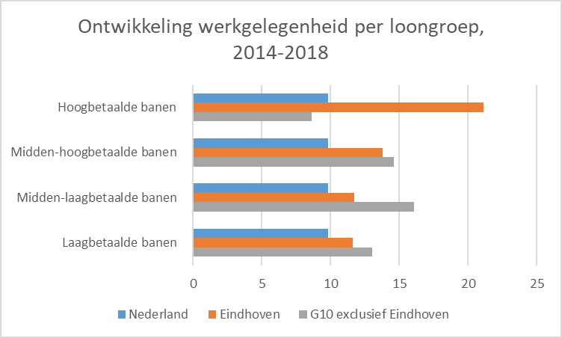

Hierbij is gekeken naar banen van werkemers met een leeftijd van 25 tot en met 64 jaar (om minimumjeugdloon uit te sluiten), banen van minstens 12 uur per week die minstens 1 maand bestaan. Alleen banen met een (omgerekend) maandloon van minstens het minimumloon zijn meegenomen. Stageplekken en werkervaringsplekken zijn dus niet meegenomen. Tijdelijke en flexibele banen zijn wel meegenomen.

De grenzen van de loongroepen (wat is laagbetaald, wat is hoogbetaald) veranderen ieder jaar omdat lonen over het algemeen stijgen. Een specifieke Eindhovense baan kan het ene jaar net in de ene groep, het volgende jaar net in de andere groep vallen. De verwachting is dat dit de overall cijfers niet vertekent omdat er ook banen zijn die de andere kant op vallen.

Eerder rapporteerde het Planbureau voor de Leefomgeving over de werkgelegenheidsontwikkeling in de regio Eindhoven per loongroep over de periode 2001-2014. In die periode nam het aantal laagbetaalde en hoogbetaalde banen sterk toe, terwijl de werkgelegenheid in de middencategorieën vrijwel gelijk bleef. Zonder aanvullend onderzoek is niet te achterhalen waarom de werkgelegenheid nu ook in de middencategorieën toeneemt. Het is bijvoorbeeld mogelijk dat de bedrijfstaksamenstelling is veranderd, door nieuwe of groeiende bedrijven in bedrijfstakken die relatief meer betalen. Ook is het mogelijk dat de beperkte groei in de lange periode 2001-2014 bestond uit een krimp in het begin van de periode en een groei aan het einde. Dan komt de groei over de hele periode laag uit, maar is er in de laatste jaren wel al een groei die in lijn is met de groei in de periode 2014-2018.

Loonongelijkheid neemt iets toe
Hoewel het aandeel van laagbetaalden en hoogbetaalden ieder ruwweg een kwart van de werkgelegenheid in de gemeente Eindhoven bedraagt, is hun aandeel in de totale beloning sterk verschillend. Bijvoorbeeld, de 10 procent laagstbetaalden ontvangen 4 procent van de totale beloning. Maar de 10 procent hoogstbetaalden ontvangen 25 procent van de totale beloning.

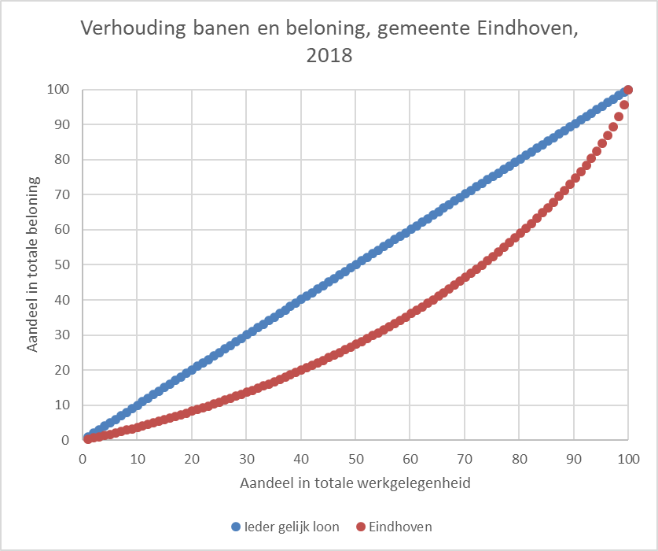

Loonongelijkheid wordt meestal gemeten met de Gini-coëfficiënt. De waarde van de Gini-coëfficiënt G ligt tussen 0 en 1. Bij een volkomen gelijke verdeling is G gelijk aan 0. Als het totale loon geconcentreerd is bij één persoon (totale ongelijkheid) dan is G gelijk aan 1. Hoe hoger de loonongelijkheid, hoe groter het verschil in de grafiek tussen “ieder gelijk loon” en de werkelijkheid, hoe hoger de Gini-coëfficiënt.

De loonongelijkheid in heel Nederland, en ook in de gemeente Eindhoven, neemt langzaam iets toe. De loonongelijkheid in Eindhoven is vergelijkbaar met die in heel Nederland en in Den Haag, maar lager dan in Rotterdam en Amsterdam.

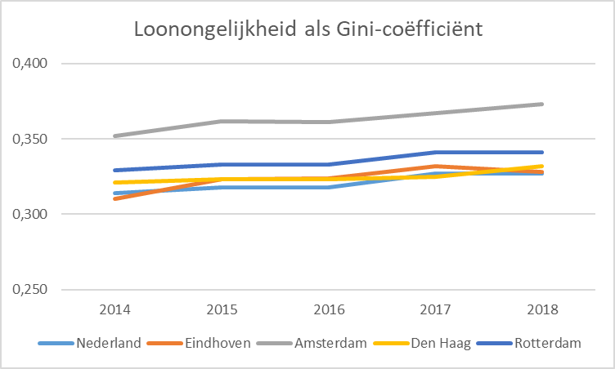

Dat de loonongelijkheid in Eindhoven toeneemt is niet verwonderlijk. Loonongelijkheid neemt toe als de loongroei in de hoogbetaalde banen hoger is dan in de laagbetaalde banen, of als het aantal hoogbetaalde banen meer toeneemt dan het aantal laagbetaalde banen. En eerder zagen we al dat de groei bij hoogbetaalde banen een stuk hoger was dan de groei van banen in de andere loongroepen. Daarnaast zijn er sterke aanwijzingen dat het gemiddelde loon van de hogerbetaalden meer is toegenomen dan het gemiddelde loon van de lagerbetaalden. Het PBL noemde deze verklaring ook al voor de periode 2001-2014.

Eerder rapporteerde het Planbureau voor de Leefomgeving over de ontwikkeling van loonongelijkheid over de periode 2001-2014. Hoewel het CBS overal zo goed mogelijk dezelfde methoden heeft toegepast, zijn de CBS-cijfers iets hoger dan de PBL-cijfers. Maar het algemene beeld is hetzelfde.

